GUIDE SIMPLIFIÉ DE SAISIE
--- GUIDE SIMPLIFIÉ DE SAISIE DES DONNÉES TENDANCES ---

Merci à tous pour votre participation à l'enquête Tendances. Prenez le temps de lire ce guide simplifié de saisie.

Quelques définitions
Parcours : choisi par l’observateur, c’est un itinéraire constant qu’il couvre en une demi-heure précisément, toujours à la même heure (dans les trois heures qui suivent le lever du soleil) et plusieurs années de suite,
de façon à pouvoir établir des comparaisons.
Session : c’est la période à laquelle un parcours est effectué, six sessions ont été définies.
Trajet : c’est un parcours effectué lors d’une session et les observateurs vont effectuer six trajets au cours d’une campagne recouvrant le cycle biologique annuel.

Le relevé des espèces se fait par absence/présence. Durant votre parcours de 30 min, vous notez les espèces au fur et à mesure de leur rencontre, toutes les cinq minutes,
et vous ne vous occupez que des nouvelles espèces rencontrées.

Dates des périodes de relevés
Par convention, l’enquête Tendances débute le 15 août d’une année et se termine le 15 juillet de l’année suivante. Sur cette durée, 6 périodes de relevés (ou session) ont été définies, qui doivent être respectées.
Attention, les relevés effectués en dehors de ces périodes ne seront pas intégrés aux analyses de l’enquête tendance (pour une bonne cohérence des analyses sur le long terme).

Calendrier annuel des sessions de relevés pour l’enquête Tendances :

Attention, une année d’enquête est à cheval sur deux années civiles.
A toutes ces périodes correspondent des vacances scolaires facilitant les jours de sortie pour l’enquête.

Quand remplir son fichier de saisie
Le fichier Excel dédié à l’enquête est téléchargeable sur le site :
https://www.gonm.org/index.php?post/Enquête-TENDANCES
Sous deux formats : .xls et .xlsx que vous pouvez utiliser indifféremment.
Vous remplirez un fichier par année et par parcours et contiendra les relevés des six sessions, saisis à la file.
Ce fichier sera à adresser par mail après le 15 juillet et avant le 15 septembre, à :
claire.debout@gmail.com

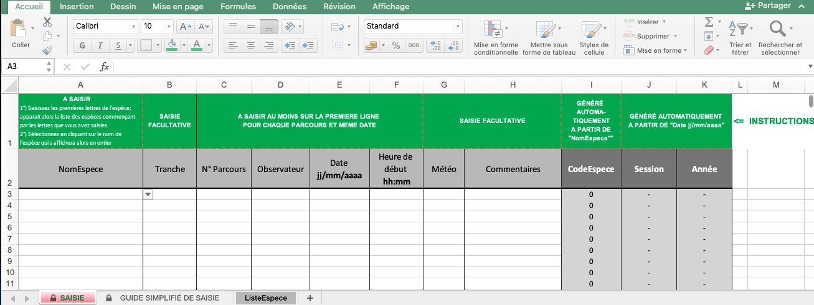
Comment remplir son fichier de saisie
Sur le haut du fichier (1ère ligne) vous saisissez votre numéro de parcours (colonne C), votre nom (colonne D), la date du relevé (JJ/MM/AAAA), et la colonne J se remplira
automatiquement avec le numéro de la session et la colonne K avec l’année.

Puis,
1/ Commencer par la colonne A : nom de l’espèce
Ecrire les trois premières lettres du nom de l’oiseau contacté, un menu déroulant avec une liste d’espèces commençant par ces 3 lettres vous est proposé et vous cliquer sur l'espèce recherchée, qui s’inscrit automatiquement.
La colonne I se remplira automatiquement avec le code espèce approprié (vérifiable dans l’onglet ListeEspèces du fichier).

Vous n’êtes pas obligé de saisir sur toutes les lignes les informations communes à un relevé (numéro de parcours, date, etc.) Vous pouvez les noter une seule fois, sur la 1re ligne du début d’un relevé.
Mais pour distinguer le passage d’une session à une autre, ne laissez pas de ligne vide, vous pouvez colorer la ligne pour vous aider à voir le début de chaque session.

2/ Comment indiquer une tranche de 5 min sans espèce nouvelle
Les 30 minutes d’un parcours sont scindées en tranches de 5 minutes. Si vous n’avez eu aucun oiseau (ou pas d’espèce nouvelle) dans une tranche de 5 min :
- ne laissez pas la cellule de la colonne Espèce vide,
- n’écrivez pas 0 dans la colonne Tranche

Ne jamais laisser de lignes entières vides

3/ Vérifiez la saisie des dates de relevés
Il y a 6 périodes de relevés, vous devez avoir 6 dates différentes (sauf si vous n’avez pas pu faire tous les relevés de l’année). Vérifiez l’année de votre relevé. L’enquête Tendances
étant à cheval sur 2 ans, ce n’est pas l’année de la date de relevé qui apparait dans la colonne K, mais la date de l’enquête, donc l’année N et pas l’année N+1.

4/ Eviter les doublons :
Une espèce ne doit pas être notée plusieurs fois dans le même trajet. Une erreur très commune dans ce type de protocole est de noter une espèce déjà rencontrée. Ce n’est pas évident
sur le terrain de se souvenir des espèces déjà contactées, lors de la saisie, pensez à vérifier votre liste d’espèces.

Envoi du fichier annuel et nom de fichier

Quand vous sauvegardez votre fichier, merci de renommer votre fichier comme suit :
N° du parcours-nom-annéeN-annéeN+1 (Ex. : 14045-Dupont-2017-2018).
Le fichier est à envoyer à Claire Debout, organisatrice de l’enquête, dès le 15 juillet, fin de la dernière session et au plus tard avant le 1er septembre de l’année N+1, par mail à
claire.debout@gmail.com
Merci pour votre participation.

